画面遷移図
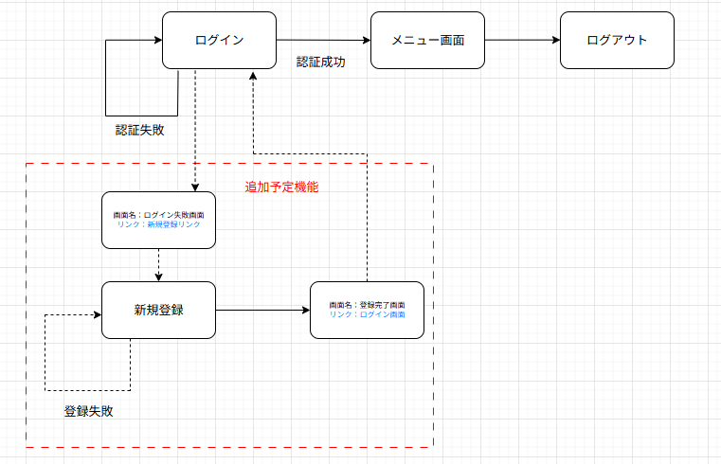
画面遷移図 | システム名 | グループ名 | 作成日 | 担当 | 承認印
 | task_mgmt_system | 57期 | 2025-08-08 | 寺西

詳細クラス図
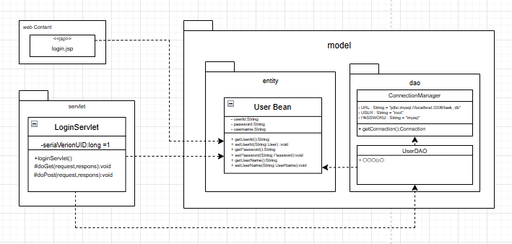
詳細クラス図 | システム名 | グループ名 | 作成日 | 担当 | 承認印
 | task_mgmt_system | 57期 | 2025-08-08 | 寺西

